Top10_DP
Introduction (cliquer)
Top 10 des diagnostics principaux en HP, 2018

Top 10 des diagnostics principaux en HP, 2018
Diagnostic principal à l'admission | Fréquence | %
Troubles liés à l'alcool | 8557 | 16.75
Troubles dépressifs | 7289 | 14.27
Troubles psychotiques | 6016 | 11.78
Troubles de l'adaptation | 5274 | 10.32
Troubles liés aux drogues | 4757 | 9.31
Schizophrénie | 4249 | 8.32
Troubles bipolaires | 2730 | 5.34
Troubles anxieux | 1669 | 3.27
Troubles de la personnalité (Cl. B) | 1573 | 3.08
Troubles autistiques | 985 | 1.93
Autres | 7987 | 15.63
Total | 51086 | 100.00

Détail_top10
Introduction (cliquer)
Top 10 des diagnostics principaux détaillés en HP, 2018

Détail DSM | Description | Fréquence | %
30390/1 | Dépendance à l'alcool | 7502 | 29.58
2989/1 | Trouble psychotique NOS | 4215 | 16.62
29530/1 | Schizophrénie, type paranoïde | 3207 | 12.64
30480/1 | Dépendance à plusieurs substances | 1711 | 6.75
3094/1 | Troubles de l'adaptation avec problèmes combinés émotionnels et troubles du comportement | 1700 | 6.70
311/1 | Troubles dépressifs, NOS | 1625 | 6.41
29633/1 | Troubles dépressifs majeurs, récurrents et graves sans caractères psychotiques | 1487 | 5.86
30928/1 | Trouble d'adaptation avec sentiments combinés anxieux et dépressifs | 1350 | 5.32
30183/1 | Trouble de la personnalité borderline | 1340 | 5.28
3090/1 | Troubles de l'adaptation avec sentiments dépressifs | 1227 | 4.84

Top 10 des diagnostics principaux détaillés en HP, 2018

Top10_0_17
Introduction (cliquer)
Top 10 des diagnostics principaux chez les enfants de 0 à 17 ans en HP, 2018

Top 10 des diagnostics principaux chez les enfants de 0 à 17 ans en HP, 2018
Diagnostic principal à l'admission | Fréquence | %
Troubles de l'adaptation | 447 | 15.74
Troubles dépressifs | 411 | 14.48
Troubles autistiques | 387 | 13.63
Absence de diagnostic/diagnostic différé | 298 | 10.50
Troubles relationnels | 255 | 8.98
Déficit attention et/ou comportement | 238 | 8.38
Troubles anxieux | 176 | 6.20
Troubles d'apprentissage et de communication | 106 | 3.73
Troubles liés aux drogues | 97 | 3.42
Troubles conduites alimentaires | 97 | 3.42
Autres | 327 | 11.52
Total | 2839 | 100.00

Top10_18_64
Introduction (cliquer)
Top 10 des diagnostics principaux chez les adultes entre 18 et 64 ans en HP, 2018

Top 10 des diagnostics principaux chez les adultes entre 18 et 64 ans en HP, 2018
Diagnostic principal à l'admission | Fréquence | %
Troubles liés à l'alcool | 8206 | 18.43
Troubles dépressifs | 5933 | 13.33
Troubles psychotiques | 5582 | 12.54
Troubles liés aux drogues | 4688 | 10.53
Troubles de l'adaptation | 4582 | 10.29
Schizophrénie | 4042 | 9.08
Troubles bipolaires | 2337 | 5.25
Troubles de la personnalité (Cl. B) | 1602 | 3.60
Troubles anxieux | 1403 | 3.15
Troubles de la personnalité (Cl. C) | 701 | 1.57
Autres | 5445 | 12.23
Total | 44521 | 100.00

Top10_65plus
Introduction (cliquer)
Top 10 des diagnostics principaux chez les 65 ans ou plus en HP, 2018

Top 10 des diagnostics principaux chez les 65 ans ou plus en HP, 2018
Diagnostic principal à l'admission | Fréquence | %
Troubles dépressifs | 1229 | 23.00
Troubles liés à l'alcool | 571 | 10.68
Troubles cognitifs | 564 | 10.55
Démence | 508 | 9.51
Troubles bipolaires | 496 | 9.28
Troubles psychotiques | 469 | 8.78
Troubles de l'adaptation | 361 | 6.76
Schizophrénie | 286 | 5.35
Troubles anxieux | 148 | 2.77
Absence de diagnostic/diagnostic différé | 116 | 2.17
Autres | 596 | 11.15
Total | 5344 | 100.00

Top10_hommes
Introduction (cliquer)
Top 10 des diagnostics principaux chez les hommes en HP, 2018

Top 10 des diagnostics principaux chez les hommes en HP, 2018
Diagnostic principal à l'admission | Fréquence | %
Troubles liés à l'alcool | 5640 | 20.21
Troubles psychotiques | 3641 | 13.05
Troubles liés aux drogues | 3616 | 12.96
Schizophrénie | 3208 | 11.50
Troubles dépressifs | 2578 | 9.24
Troubles de l'adaptation | 1971 | 7.06
Troubles bipolaires | 1218 | 4.37
Troubles autistiques | 722 | 2.59
Troubles anxieux | 604 | 2.16
Absence de diagnostic/diagnostic différé | 503 | 1.80
Autres | 4201 | 15.06
Total | 27902 | 100.00

Top10_femmes
Introduction (cliquer)
Top 10 des diagnostics principaux chez les femmes en HP, 2018

Top 10 des diagnostics principaux chez les femmes en HP, 2018
Diagnostic principal à l'admission | Fréquence | %
Troubles dépressifs | 4995 | 20.14
Troubles de l'adaptation | 3419 | 13.79
Troubles liés à l'alcool | 3141 | 12.66
Troubles psychotiques | 2495 | 10.06
Troubles bipolaires | 1634 | 6.59
Troubles de la personnalité (Cl. B) | 1270 | 5.12
Troubles liés aux drogues | 1208 | 4.87
Schizophrénie | 1124 | 4.53
Troubles anxieux | 1123 | 4.53
Troubles conduites alimentaires | 557 | 2.25
Autres | 3836 | 15.47
Total | 24802 | 100.00

Top10_Rés_adultes_graph
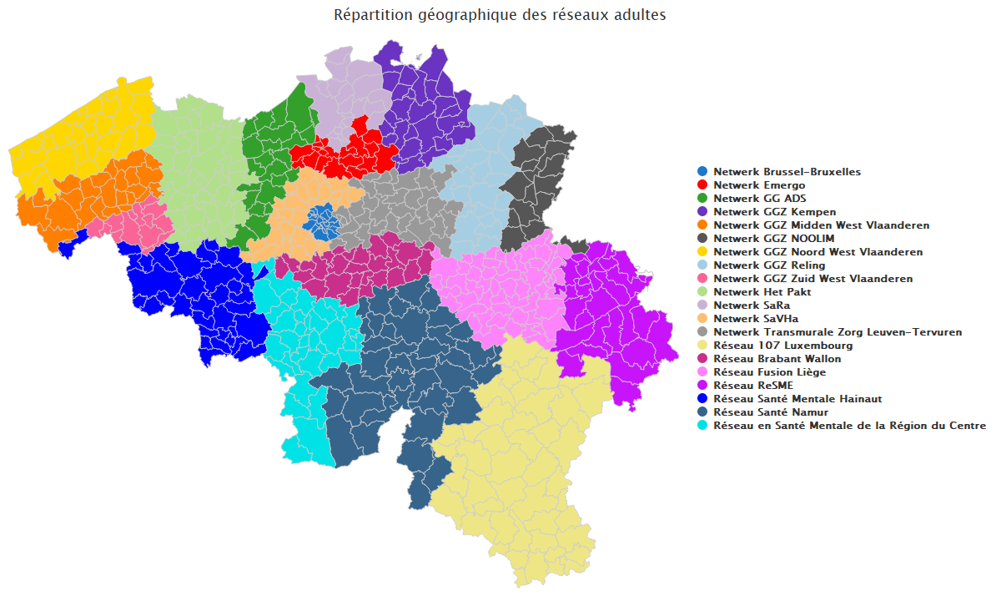
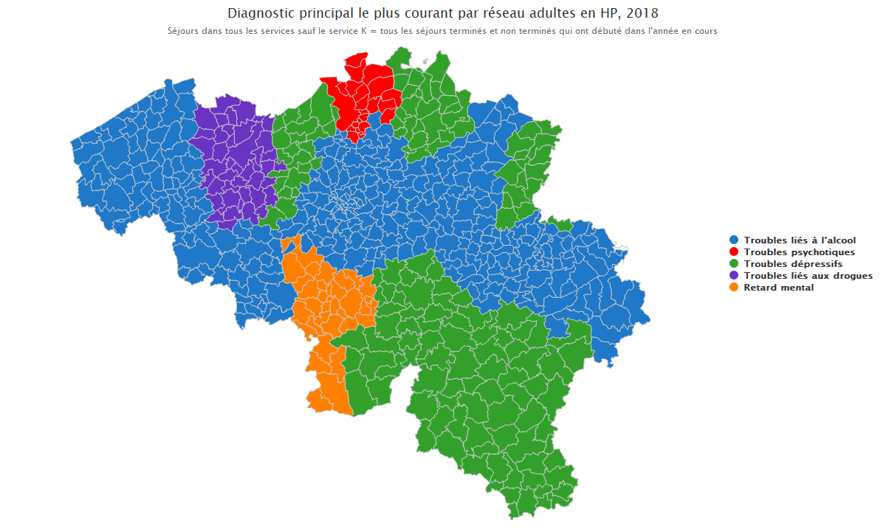
Introduction (cliquer)

Top10_Rés_Enfants_graph
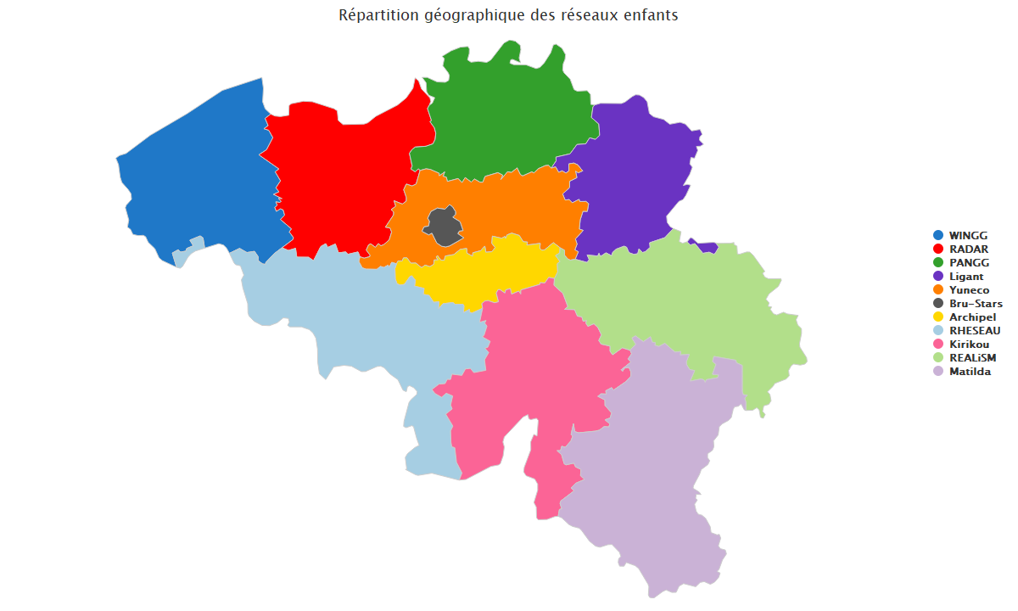
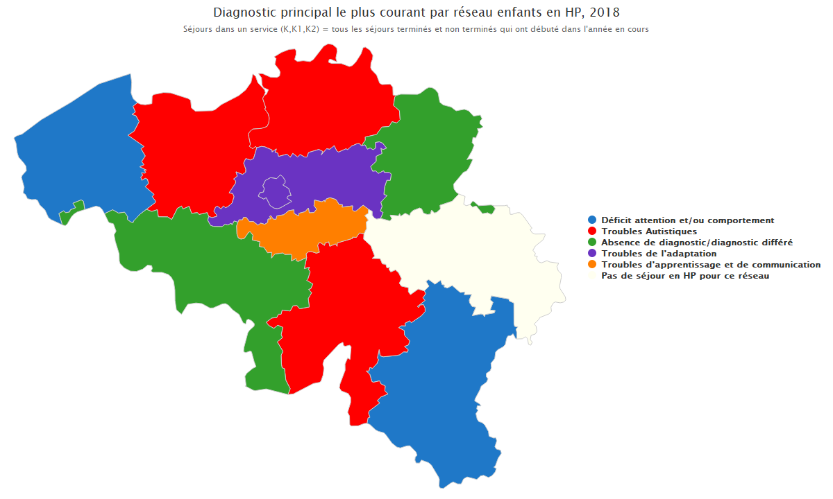
Introduction (cliquer)

